Sheet1
1、调用门执行流程 |  | 3、实验(win没有使用调用门，需要手动构造)
 | 指令格式：CALL CS:EIP(EIP是废弃的)
 | 执行步骤： | 4、测试内核权限
 | 1) 根据CS的值 查GDT表，找到对应的段描述符 这个描述符是一个调用门.
 | 2) 在调用门描述符中存储另一个代码段段的选择子.
 | 3) 选择子指向的段 段.Base + offset 就是真正要执行的地址. | 5、调用门总结：
 |  | 1) 当通过门，权限不变的时候，只会PUSH两个值：CS 返回地址
 |  | 新的CS的值由调用门决定
2、门描述符 |  | 2) 当通过门，权限改变的时候，会PUSH四个值：
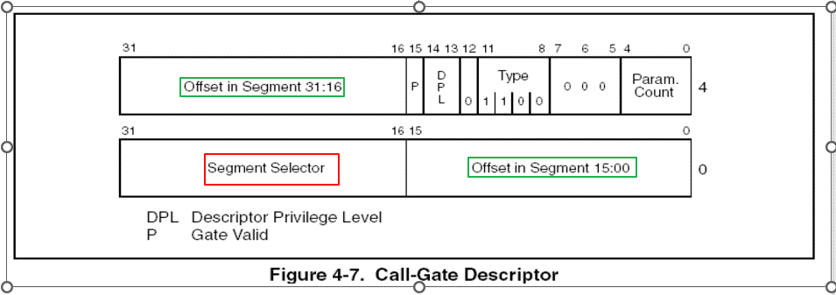
 |  | SS ESP CS 返回地址 新的CS的值由调用门决定 新的SS和ESP由TSS提供
 |  | 3) 通过门调用时，要执行哪行代码有调用门决定，但使用RETF返回时，
 |  | 由堆栈中压人的值决定，这就是说，进门时只能按指定路线走，
 |  | 出门时可以翻墙(只要改变堆栈里面的值就可以想去哪去哪)
 |  | 4) 可不可以再建个门出去呢?也就是用Call 当然可以了 前门进 后门出

Sheet2
1、构造调用门(高字节->低字节) |  |  |  |  |  |  | 注意:
 | （1、offset 需要指定 要调用的函数地址，先用0代替 |  |  |  |  |  | （1、xp 写入构造的 门描述符时，尽量在开机第一次 断点时
 | （2、p位 1，DPL 必须为3，s位 0 |  |  |  |  |  | （2、不要以 调试方式运行此代码，否则无法到达 效果，
 | （3、type域 1100B |  |  |  |  |  | 直接 ctrl+F5 执行。fs被切换了，在进入调用门时，push fs，
 | （4、5~7 位 0，是保留的 |  |  |  |  |  | 长返回时，在 pop fs即可避免后面报错
 | （5、param count 0，无参 |  |  |  |  |  | （3、最后运行的结果中，gdtr的值 不是固定的，可能是antidebug
 | （6、段选择子、选择一个DPL=0 代码段描述符，以gdt中第二个为例：0x1b(RPL=3，不提权)，0x8(RPL=0,提权)
 | （1、offset 需要指定 要调用的函数地址，先用0代替

 | 结果:
 | 0000EC00`00080000

2、编写要跳转的函数

// 要跳转的函数，若成功通过调用门 执行到此处，就获取了 内核权限(如同写驱动代码)
void __declspec(naked) GetRegister()
{
_asm{
int 3; // 内核断点，会断在windbg中
retf; // 长返回
} |  |  |  |  |  | 断点查看，要跳转函数地址，00401000
} |  |  |  |  |  | 并将其填入调用门的offset | 0040EC00`00081000
 |  |  |  |  |  |  | eq 8003f048 0040EC00`00081000
int main() |  |  |  |  |  |  | run 测试
{
char buffer[6];
*(DWORD*)&buffer[0]=0x12345678; // eip废弃， 这个地址不被cpu解析，随便填
*(SHORT*)&buffer[4]=0x48; // 构造的调用门的选择子，RPL==0
_asm{
call fword ptr[buffer];
 | // 弹窗警告 可尝试
 | /*push 3bh;
 | pop fs;*/
}
getchar();
return 0;
}

3、run查看结果
执行调用门前，cs、esp、ss
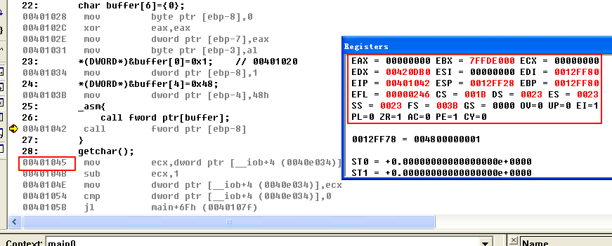

step over，内核断点到了windbg中，系统卡死
目前寄存器情况
 | 00401000 cc int 3
 | 0: kd> r cs
 | cs=00000008
 | 0: kd> r esp
 | esp=b19bbdd0
 | 0: kd> r ss
 | ss=00000010
堆栈切换到内核堆栈
 | 0: kd> dd b19bbdd0
 | b19bbdd0 00401045 0000001b 0012ff28 00000023
 |  | 返回地址 | cs(caller) | esp(caller) | ss(caller)

Sheet3
#include <stdio.h> |  | 注意:
#include <windows.h> |  | （1、xp 写入构造的 门描述符时，尽量在开机第一次 断点时
 |  | （2、不要以 调试方式运行此代码，否则无法到达 效果，
BYTE GDT[6] = {0}; |  | 直接 ctrl+F5 执行。fs被切换了，在进入调用门时，push fs，
DWORD dwSD[2]={0}; |  | 长返回时，在 pop fs即可避免后面报错
// 要跳转的函数 |  | （3、最后运行的结果中，gdtr的值 不是固定的，可能是antidebug
void __declspec(naked) GetRegister()
{
_asm{
//nop
// int 3 // 内核断点，会断在windbg中

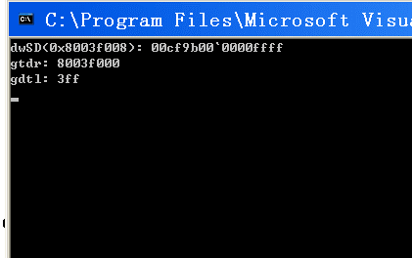
pushad;
pushfd;

mov eax,0x8003f008; // 高2G内存数据读取
mov ebx,[eax];
mov dwSD[0],ebx;
mov eax,0x8003f00c;
mov ebx,[eax];
mov dwSD[4],ebx;
sgdt GDT; // 读取GDTR数据

popfd;
popad;
retf; // 长返回
}
}

int main()
{
//system("pause");

char buffer[6]={0};
*(DWORD*)&buffer[0]=0x12345678; // 00401020
*(SHORT*)&buffer[4]=0x48;

_asm{
call fword ptr[buffer]
}
printf("dwSD(0x8003f008): %08x`%08x\n",dwSD[1],dwSD[0]);
printf("gtdr: %x\ngdtl: %x\n",
*(PDWORD)(&GDT[2]), | // GDT存储的数据: 0xff03 000f0380
*(PWORD)(&GDT[0]));
getchar();
return 0;
}

